Grafica
JULIO
Día | 1 | 2 | 3 | 4 | 5 | 6 | 7 | 8 | 9 | 10 | 11 | 12 | 13 | 14 | 15 | 16 | 17 | 18 | 19 | 20 | 21 | 22 | 23 | 24 | 25 | 26 | 27 | 28 | 29 | 30 | 31
Acumulado | 1922.1 | 4943.6 | 4570.9 | 2109.9 | 2358.2 | 1358.7 | 1922.7 | 4587.4 | 3871.6 | 1299.7 | 3269.8 | 2950.3 | 1462.6 | 1955.0 | 1675.9 | 1721.4 | 2853.5 | -999.0 | -999.0 | -999.0 | -999.0 | -999.0 | -999.0 | -999.0 | -999.0 | -999.0 | -999.0 | -999.0 | -999.0 | -999.0 | -999.0
Num. Estaciones | 684 | 683 | 678 | 681 | 681 | 707 | 685 | 680 | 683 | 680 | 673 | 675 | 683 | 677 | 675 | 664 | 635 | -999 | -999 | -999 | -999 | -999 | -999 | -999 | -999 | -999 | -999 | -999 | -999 | -999 | -999
Máximo Diario | 75.2 | 132.8 | 247.7 | 70.0 | 86.0 | 77.0 | 111.0 | 123.0 | 135.5 | 107.0 | 118.0 | 104.0 | 64.5 | 82.0 | 82.0 | 77.0 | 131.0 | 0.0 | 0.0 | 0.0 | 0.0 | 0.0 | 0.0 | 0.0 | 0.0 | 0.0 | 0.0 | 0.0 | 0.0 | 0.0 | 0.0
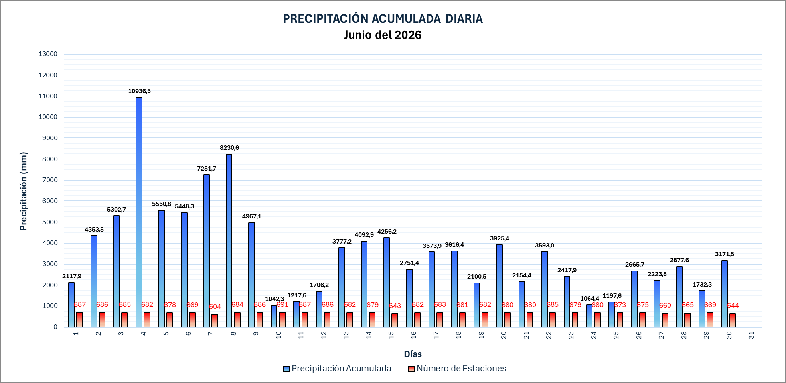
PRECIPITACIÓN ACUMULADA DIARIA Julio del 2026

 |  |  |  |  |  |  |  |  |  |  |  |  |  |  |  |  |  |  |  |  |  |  |  |  |  | 9212

